상품제안서
해킹방지 트레블 여권지갑 | 상품코드: S26125

 |  |  |  |  |  |  | 02-713-8555 | www.synergygift.co.kr
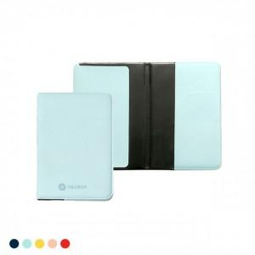 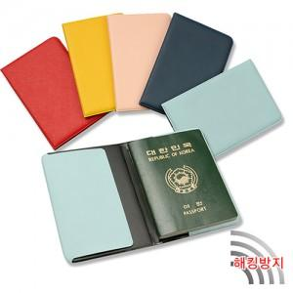

【상세/제작정보】

【인쇄/포장옵션】 | 불박 / 포장불가능

【공급단가】 | 수량 | 100~ | 300~ | 500~ | 1,000~ | 3,000~
*VAT별도 | 단가 | 3,900원 | 3,840원 | 3,750원 | 3,600원 | 3,450원

【상품 URL】 | https://www.synergygift.co.kr:443/src/goods_detail.php?gdno=26125

